material
f

home
3 石碑の裏 最終ステージ
0 おうちのなか

ボス戦

40 砂漠へ

2 石碑（おうちのうら）
1 おうちのそと
4 おうちの周辺
10(森の入口）
30 都市へ

店2

店0
アイテムとか
店1
アイテムとか

forest
13 森3
18 森8 ボス
森の奥

ボス戦勃発

11 森１
12 森2
14 森4 森の中
16 森6
17 森7 崖

10 森の入口
15 森5 水のほとり
25(洞窟 明るみへ）
1 おうちへ

店３

20(洞窟へ）

cave
10 森の入り口へ

20 洞窟入り口

23 洞窟3
24 洞窟4
洞窟の中

店

21 洞窟1

26 洞窟6
22 洞窟2 滝

アイテムとか

15(森へ）
27 洞窟7
ボス戦 洞窟の奥
25 洞窟5（明るみ）

ボス戦勃発
アイテムとか

town
33 廃墟3
34 廃墟4（ボス戦）

店

ボス戦

32 廃墟2（大通り）
36 廃墟6
35 廃墟5
店

アイテムとか
店
店
アイテムとか
45 砂漠へ
31 廃墟1

店

30 廃墟の入口
4 おうちの前へ

desert
46 砂漠6（ボス戦）
45 砂漠5
36 廃墟へ

40 ボス戦
アイテムとか

店
43 砂漠3
44 砂漠4

41 砂漠1
42 砂漠2

アイテムとか

40 砂漠入り口

3(おうちの前へ）

title
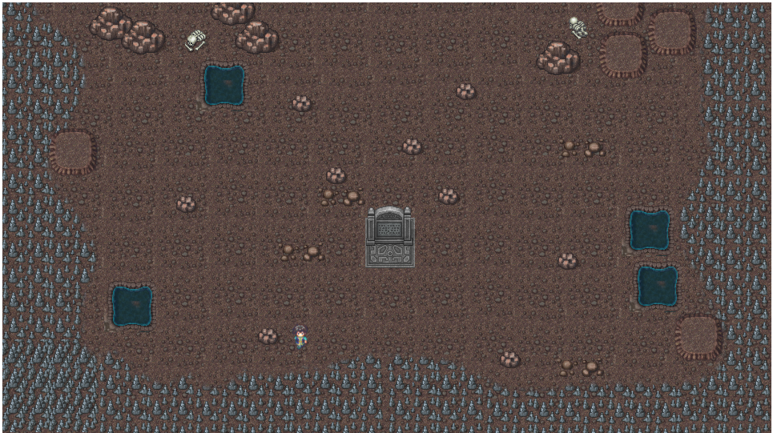
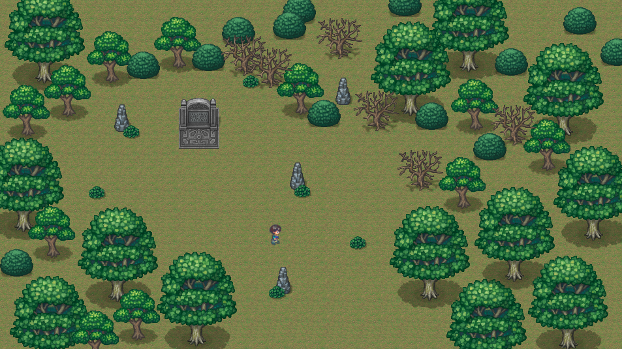
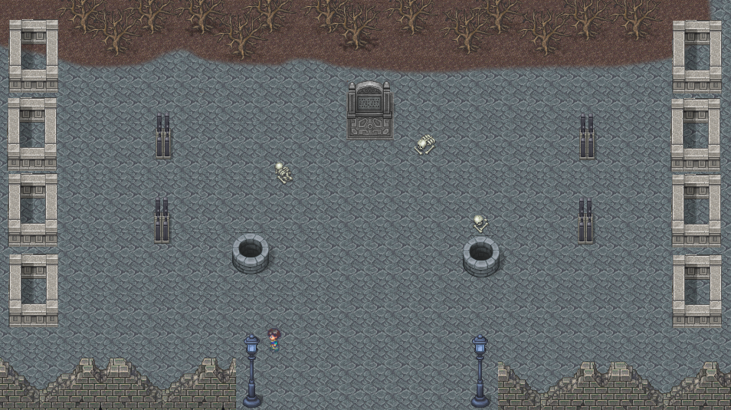
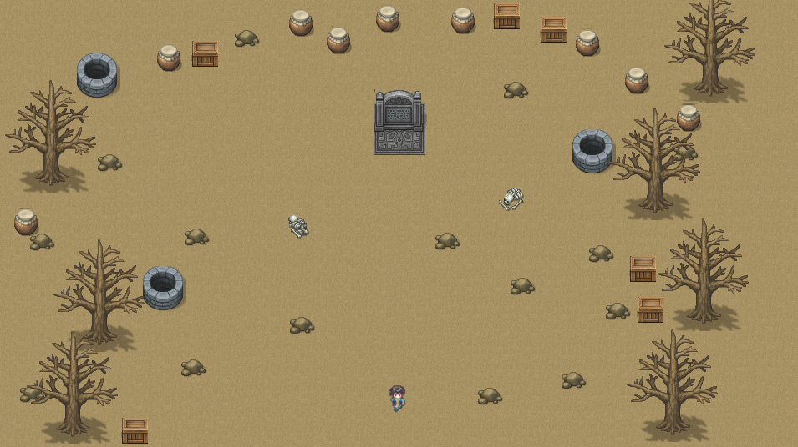

Sheet1
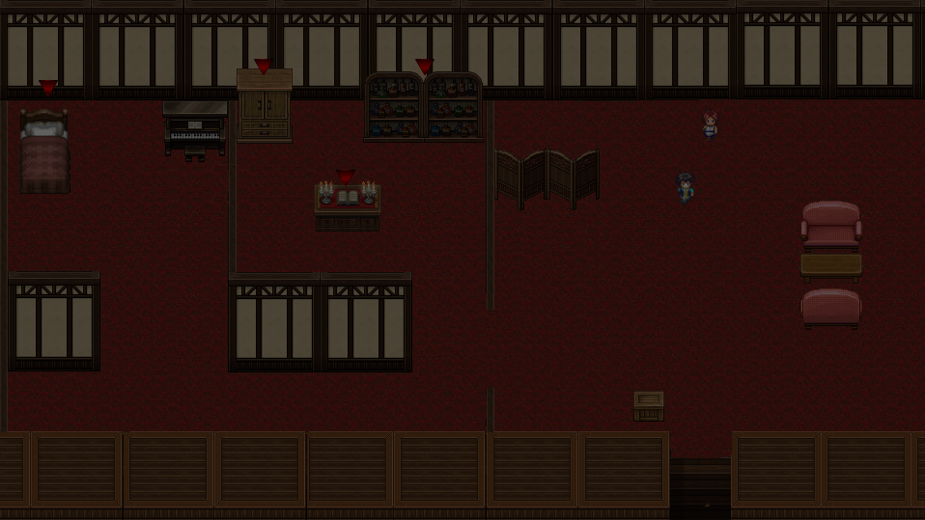

マイピクチャーズ

Sheet2
